Sheet1
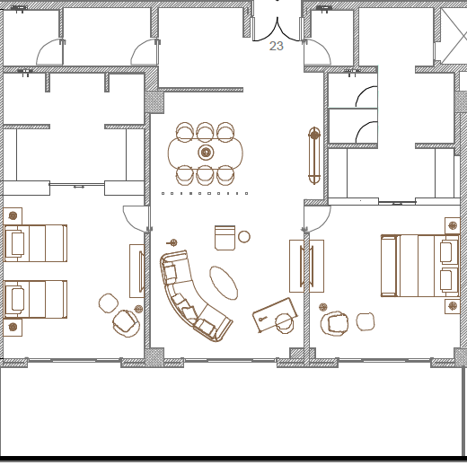
View | Room # | Type | Status | Code | Description | Arabic | Picture
F | 101 | Suite | NC | BS2 | Boulevard Suite | جناح بوليفارد الملكي
F | 114 | Suite | NC | BS2 | Boulevard Suite | جناح بوليفارد الملكي
F | 124 | Suite | NC | BS2 | Boulevard Suite | جناح بوليفارد الملكي
F | 208 | Suite | NC | BS2 | Boulevard Suite | جناح بوليفارد الملكي
F | 216 | Suite | NC | BS2 | Boulevard Suite | جناح بوليفارد الملكي
F | 220 | Suite | NC | BS2 | Boulevard Suite | جناح بوليفارد الملكي

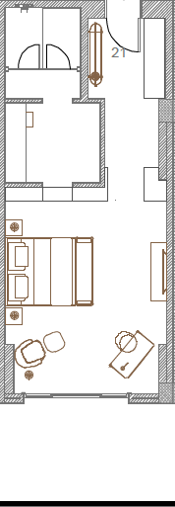
F | 103 | A | NC | DLK | Deluxe King | غرفة ديولكس
F | 118 | A | CR | DLK | Deluxe King | غرفة ديولكس
F | 224 | A | CS | DLK | Deluxe King | غرفة ديولكس

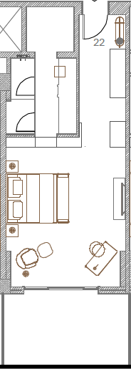
F | 102 | B | NC | DLK | Deluxe King | غرفة ديولكس
F | 105 | B | NC | DLK | Deluxe King | غرفة ديولكس
F | 116 | B | NC | DLK | Deluxe King | غرفة ديولكس
F | 122 | B | NC | DLK | Deluxe King | غرفة ديولكس
F | 126 | B | NC | DLK | Deluxe King | غرفة ديولكس
F | 210 | B | NC | DLK | Deluxe King | غرفة ديولكس
F | 218 | B | NC | DLK | Deluxe King | غرفة ديولكس
F | 222 | B | NC | DLK | Deluxe King | غرفة ديولكس

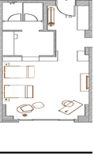
F | 106 | A | CS | DLT | Deluxe Twin | ديلوكس توأم
F | 120 | A | CR | DLT | Deluxe Twin | ديلوكس توأم

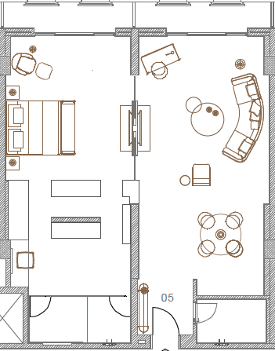
B | 127 | Suite | NC | EXS | Executive Suite | الجناح التنفيذي
B | 121 | Suite | CR | EXS | Executive Suite | الجناح التنفيذي

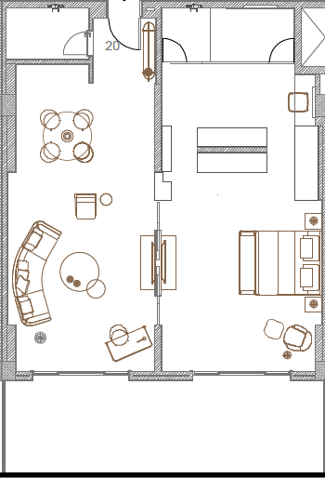
F | 104 | Suite | NC | PMS | Premium Suite | جناح متميز
F | 108 | Suite | CR | PMS | Premium Suite | جناح متميز
F | 110 | Suite | NC | PMS | Premium Suite | جناح متميز
F | 128 | Suite | NC | PMS | Premium Suite | جناح متميز
F | 130 | Suite | NC | PMS | Premium Suite | جناح متميز
F | 204 | Suite | NC | PMS | Premium Suite | جناح متميز
F | 206 | Suite | NC | PMS | Premium Suite | جناح متميز
F | 212 | Suite | NC | PMS | Premium Suite | جناح متميز
F | 226 | Suite | CR | PMS | Premium Suite | جناح متميز

B | 112 | A | NC | STK | Standard King | غرفة عاديه
B | 107 | A | NC | STK | Standard King | غرفة عاديه
B | 132 | A | CR | STK | Standard King | غرفة عاديه
B | 125 | A | NC | STK | Standard King | غرفة عاديه

B | 111 | B | NC | STK | Standard King | غرفة عاديه
B | 109 | B | NC | STK | Standard King | غرفة عاديه
B | 133 | B | NC | STK | Standard King | غرفة عاديه
B | 129 | B | NC | STK | Standard King | غرفة عاديه
B | 123 | B | NC | STK | Standard King | غرفة عاديه
B | 117 | B | NC | STK | Standard King | غرفة عاديه

B | 131 | A | CR | STT | Standard Twin | عادية توأم
B | 119 | A | CS | STT | Standard Twin | عادية توأم

B | 209 | A | NC | SUK | Superior King | سوبريور كينج
B | 203 | A | NC | SUK | Superior King | سوبريور كينج
B | 225 | A | NC | SUK | Superior King | سوبريور كينج
B | 215 | A | CS | SUK | Superior King | سوبريور كينج

B | 211 | B | NC | SUK | Superior King | سوبريور كينج
B | 207 | B | NC | SUK | Superior King | سوبريور كينج
B | 202 | B | NC | SUK | Superior King | سوبريور كينج
B | 223 | B | NC | SUK | Superior King | سوبريور كينج

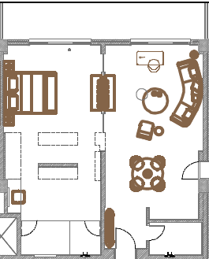
B | 214 | Suite | NC | SUS | Superior Suite | جناح سوبريور
B | 205 | Suite | NC | SUS | Superior Suite | جناح سوبريور
B | 201 | Suite | NC | SUS | Superior Suite | جناح سوبريور
B | 227 | Suite | NC | SUS | Superior Suite | جناح سوبريور
B | 221 | Suite | NC | SUS | Superior Suite | جناح سوبريور
B | 219 | Suite | NC | SUS | Superior Suite | جناح سوبريور
B | 217 | Suite | CR | SUS | Superior Suite | جناح سوبريور

